ヤギのご飯ゲーム説明ポップアップ1
外部設計書 |  |  |  |  |  | 画面名 |  | ヤギのご飯ゲーム説明ポップアップ１ |  |  |  | 作成者 | 佐野友樹 |  |  | 更新者
 |  |  |  |  |  | システム名 |  | まめぇまめぇ |  |  |  | 作成日 | 2023-06-12 |  |  | 更新日
 |  |  |  |  |  | 備考

 | 画面設計

１

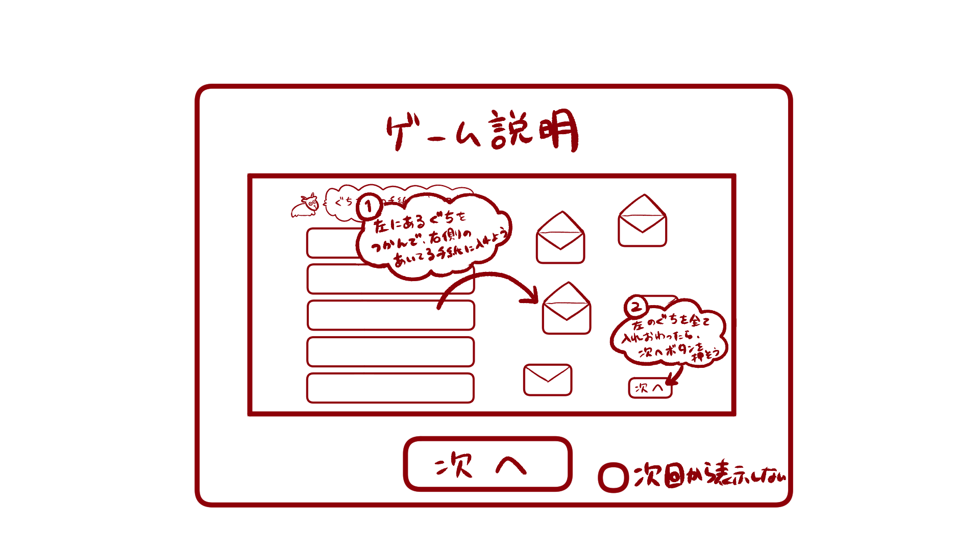
ぐちを右の手紙に入れてね


左にあるぐちをつかんで、右側の空いている手紙に入れよう
１

左の愚痴をすべて入れ終わったら、次へボタンを押そう
２１



つぎへ

２

つぎへ
次回から表示しない

 | 機能設計

 |  |  | 「１ ヤギのご飯ゲーム説明ポップアップ１」
 |  |  |  | 説明を見て、ヤギのご飯ゲーム説明ポップアップ２へ遷移する場合は「次へ」をクリック。
 |  |  |  | 「次へ」をクリックした場合ヤギのご飯ゲーム説明ポップアップ２へ遷移する。

 |  |  | 「２ 次回から表示しないチェックボックス」クリック
 |  |  |  | 「次回から表示しない」にチェックマークをつけると次回からヤギのご飯ゲーム説明ポップアップ１，２が表示されない。

 | 項目定義書

 | No |  | 物理名 |  | 論理名 |  | 画面型 |  | データ型 | min | max | DBテーブル |  | DBカラム | 備考
 |  | 1 | d_lambgame_popup1 |  | ヤギのご飯ゲーム説明ポップアップ１ |  | Pop up
 |  | 2 | no_showagain_checkbox |  | 次回から表示しないチェックボックス |  | Checkbox

ヤギのご飯ゲーム説明ポップアップ2
外部設計書 |  |  |  |  |  | 画面名 |  | ヤギのご飯ゲーム説明ポップアップ２ |  |  |  | 作成者 | 佐野友樹 |  |  | 更新者
 |  |  |  |  |  | システム名 |  | まめぇまめぇ |  |  |  | 作成日 | 2023-06-12 |  |  | 更新日
 |  |  |  |  |  | 備考

１
 | 画面設計

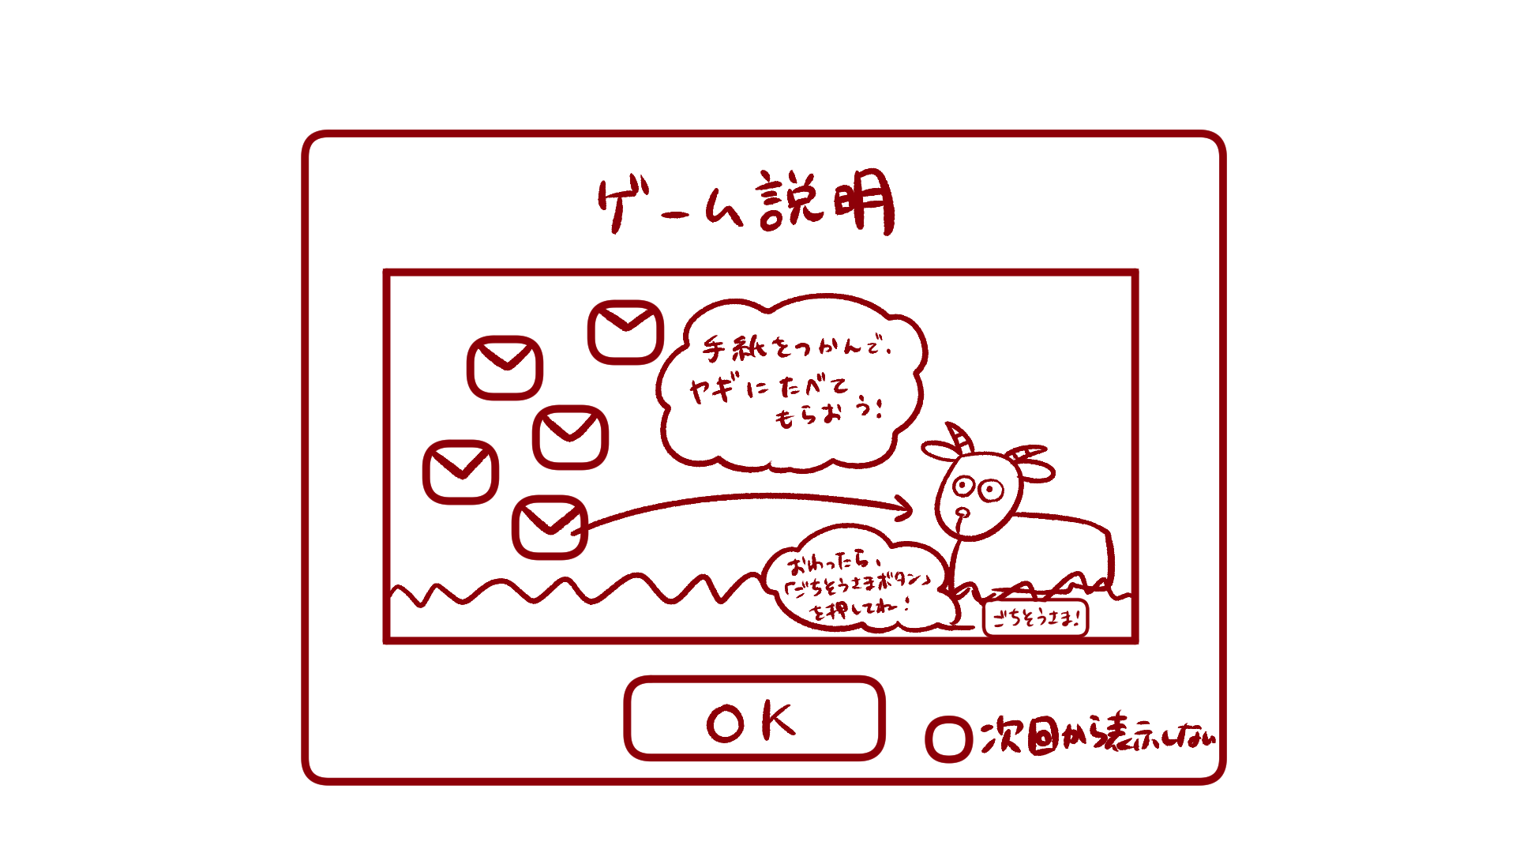

手紙をつかんで、
ヤギに食べてもらおう

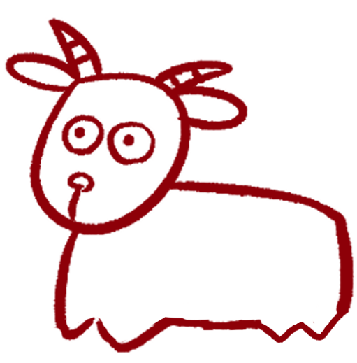

おわったら
「ごちそうさまボタン」
をおしてね

※絶対にマネしないでください
ごちそうさま！
２

OK
次回から表示しない

 | 機能設計

 |  |  | 「１ ヤギのご飯ゲーム説明ポップアップ２」
 |  |  |  | 説明を見て、ゲームを開始する場合は「OK」をクリック。
 |  |  |  | OKをクリックした場合ヤギのご飯ゲーム画面（手紙選択）へ遷移する。

 |  |  | 「２ 次回から表示しないチェックボックス」クリック
 |  |  |  | 「次回から表示しない」にチェックマークをつけると次回からヤギのご飯ゲーム説明ポップアップ１，２が表示されない。

 | 項目定義書

 | No |  | 物理名 |  | 論理名 |  | 画面型 |  | データ型 | min | max | DBテーブル |  | DBカラム | 備考
 |  | 1 | d_lambgame_popup2 |  | ヤギのご飯ゲーム説明ポップアップ２ |  | Pop up
 |  | 2 | no_showagain_checkbox |  | 次回から表示しないチェックボックス |  | Checkbox

ヤギのご飯ゲーム（手紙選択）
外部設計書 |  |  |  |  |  | 画面名 |  | ヤギのご飯ゲーム（手紙選択） |  |  |  | 作成者 | 佐野友樹 |  |  | 更新者
 |  |  |  |  |  | システム名 |  | まめぇまめぇ |  |  |  | 作成日 | 2023-06-12 |  |  | 更新日
 |  |  |  |  |  | 備考

 | 画面設計

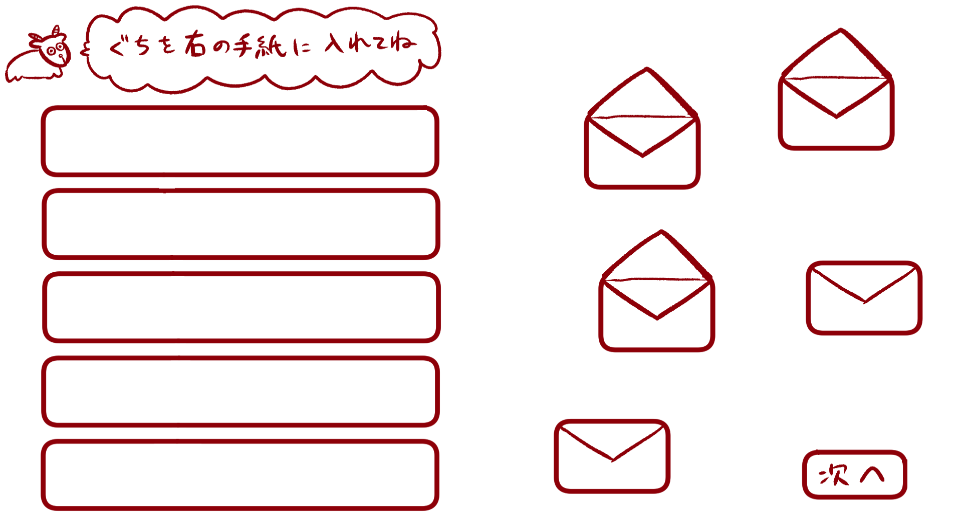
１
ぐちを右の手紙に入れてね

３

２
４

５

つぎへ

 | 機能設計

 |  |  | 「１ タイトル画像」
 |  |  |  | 「ぐちを右の手紙に入れてね」と書いた画像を表示する。

 |  |  | 「２ 愚痴テキスト」ドラッグ＆ドロップ
 |  |  |  | ユーザが選択した愚痴を表示する。ユーザが６つ以上愚痴を選択した場合、ランダムで５つ表示する。

 |  |  | 「３ 手紙画像（開）」
 |  |  |  | 開いている状態の手紙の画像を表示する。愚痴がドラッグ＆ドロップされると開いている手紙の画像を消去する。

 |  |  | 「４ 手紙画像（閉）」
 |  |  |  | 愚痴がドラッグ＆ドロップされると閉じている手紙の画像を表示する。

 |  |  | 「５ 次へボタン」クリック
 |  |  |  | ヤギのご飯ゲーム（手紙給仕）画面へ遷移する。
 |  |  |  | 全ての愚痴を手紙（開）にドラッグ＆ドロップしなければ次へボタンをクリックすることはできない。

 | 項目定義書

 | No |  | 物理名 |  | 論理名 |  | 画面型 |  | データ型 | min | max | DBテーブル |  | DBカラム | 備考
 |  | 1 | title_image |  | タイトル画像 |  | Image
 |  | 2 | murmurs_text |  | 愚痴テキスト |  | Text |  | String |  |  | murmurs |  | murmur,check
 |  | 3 | letter_open |  | 手紙画像（開） |  | Image
 |  | 4 | letter_close |  | 手紙画像（閉） |  | Image
 |  | 5 | next_button |  | 次へボタン |  | Button

ヤギのご飯ゲーム (手紙給仕)
外部設計書 |  |  |  |  |  | 画面名 |  | ヤギのご飯ゲーム（手紙給仕） |  |  |  | 作成者 | 佐野友樹 |  |  | 更新者
 |  |  |  |  |  | システム名 |  | まめぇまめぇ |  |  |  | 作成日 | 2023-06-12 |  |  | 更新日
 |  |  |  |  |  | 備考

 | 画面設計

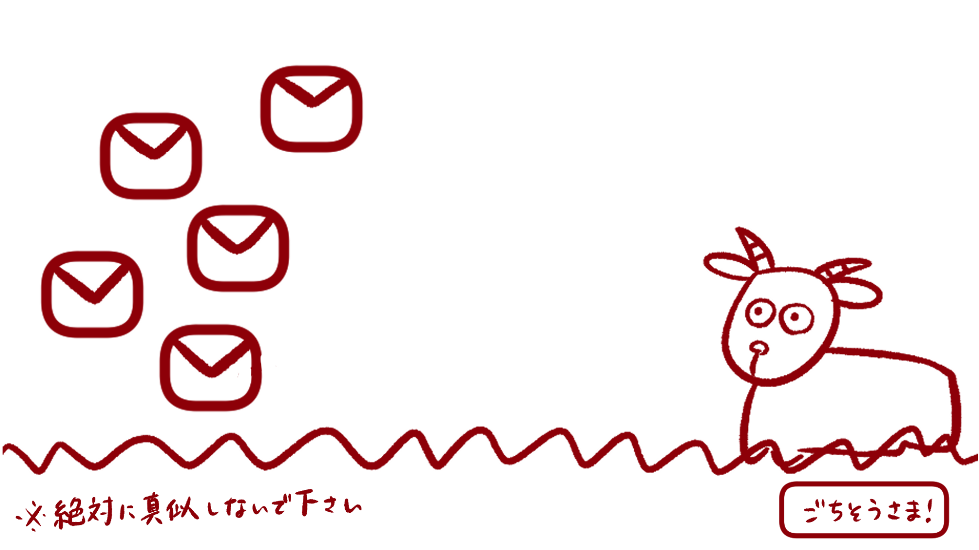

１

２

４
３

６
５

８
※絶対にマネしないでください
７
ごちそうさま！

 | 機能設計

 |  |  | 「１ 手紙画像１」
 |  |  |  | 手紙の画像を表示する。ドラッグ＆ドロップ可能。

 |  |  | 「２ 手紙画像２」
 |  |  |  | 愚痴が１つだった場合は表示しない。
 |  |  |  | 手紙の画像を表示する。ドラッグ＆ドロップ可能。

 |  |  | 「３ 手紙画像３」
 |  |  |  | 愚痴が２つだった場合は表示しない。
 |  |  |  | 手紙の画像を表示する。ドラッグ＆ドロップ可能。

 |  |  | 「４ 手紙画像４」
 |  |  |  | 愚痴が３つだった場合は表示しない。
 |  |  |  | 手紙の画像を表示する。ドラッグ＆ドロップ可能。

 |  |  | 「５ 手紙画像５」
 |  |  |  | 愚痴が４つだった場合は表示しない。
 |  |  |  | 手紙の画像を表示する。ドラッグ＆ドロップ可能。

 |  |  | 「６ ヤギgif」
 |  |  |  | ヤギのgifを表示する。手紙をドラッグ＆ドロップする場合、３秒間動かす。

 |  |  | 「７ 草画像」
 |  |  |  | 草の画像を表示する。
 |  |  |  | 草の画像内に注意書きを書きこむ。

 |  |  | 「８ ごちそうさまボタン」
 |  |  |  | ゲーム終了ホップアップ画面へ遷移する。
 |  |  |  | 全ての手紙をヤギにドラッグ＆ドロップしなければごちそうさまボタンをクリックすることはできない。

 | 項目定義書

 | No |  | 物理名 |  | 論理名 |  | 画面型 |  | データ型 | min | max | DBテーブル |  | DBカラム | 備考
 |  | 1 | letter_1 |  | 手紙画像１ |  | Image
 |  | 2 | letter_2 |  | 手紙画像２ |  | Image
 |  | 3 | letter_3 |  | 手紙画像３ |  | Image
 |  | 4 | letter_4 |  | 手紙画像４ |  | Image
 |  | 5 | letter_5 |  | 手紙画像５ |  | Image
 |  | 6 | lamb_gif |  | ヤギgif |  | Gif
 |  | 7 | grass_image |  | 草画像 |  | Image
 |  | 8 | finish_button |  | ごちそうさまボタン |  | Button

